Hoja1
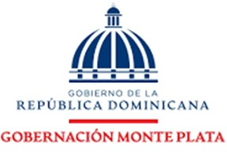

 |  | RELACION DE COMPRA

NCF | FECHA | DESCRIPCION DE LA COMPRA | PROVEEDOR | MONTO | MIPYME
B1500002466 | 2025-10-22 | ALIMENTO Y BEBIDAS PARA PERSONAS | SUPER PEREZ | 679.00 | SERVICIO
B1500002458 | 2025-10-10 | ALIMENTO Y BEBIDAS PARA PERSONAS | SUPER PEREZ | 1,889.91 | SERVICIO
 |  |  | TOTAL | 2,568.91

__________________________________ |  |  | _______________________________
RAFAELA JAVIER GOMERA |  |  | CRISTINA SANTANA
GOBERNADORA PROV, MONTE PLATA |  |  | CONTADORA

